3a
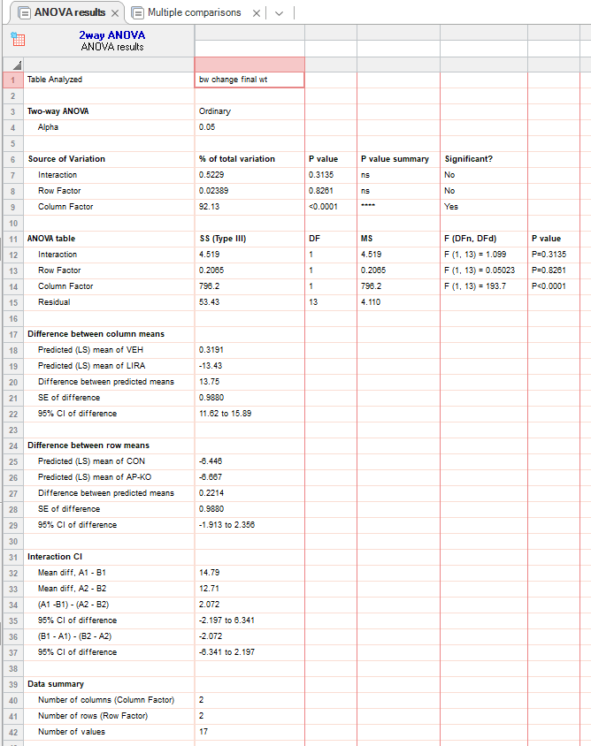
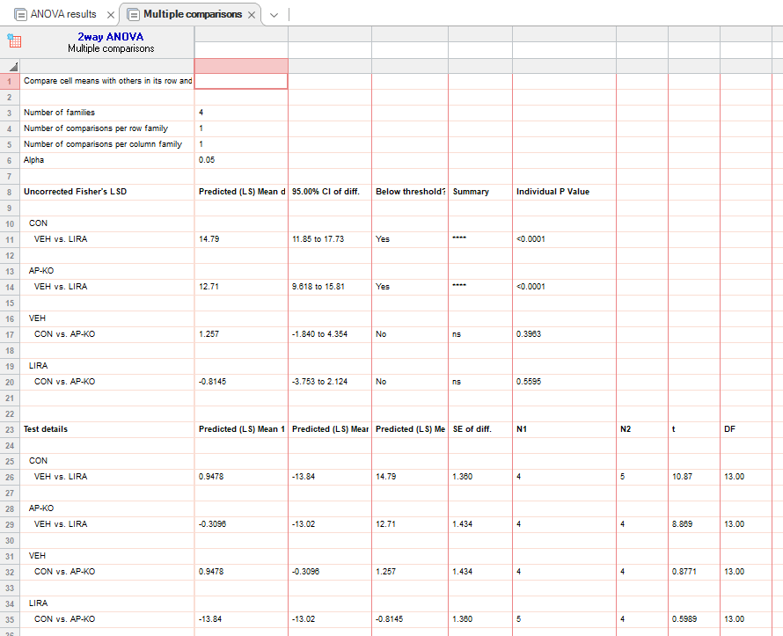
figure 3a
bw change (%) |  | CON:VEH |  |  |  |  | CON:Lira |  |  |  |  |  | AP-KO:VEH |  |  |  | AP-KO:Lira
hfd | 0 | 0 | 0 | 0 | 0 |  | 0 | 0 | 0 | 0 | 0 |  | 0 | 0 | 0 | 0 | 0 | 0 | 0 | 0
 | 4 | 0.411523 | -0.70922 | 1.470588 | 0.325733 |  | -2.51046 | -1.06157 | -1.43149 | -3.00752 | -5 |  | -1.32325 | -0.70922 | 0 | 0.325733 | -1.69014 | -2.93454 | -6.86016 | -2.64423
 | 8 | 0.823045 | 1.654846 | 1.838235 | 5.863192 |  | -4.39331 | -4.4586 | -4.29448 | -4.13534 | -8 |  | 0.823045 | -1.21951 | -1.838235 | 5.863192 | -3.26975 | -5.13919 | -9.7619 | -5.28846
 | 12 | -1.21951 | 1.856148 | 0 | 3.154574 |  | -12.8455 | -13.4836 | -13.9293 | -13.9711 | -14.966 |  | -1.21951 | 1.856148 | 0 | -1.875 | -14.507 | -16.772 | -11.3456 | -9.47368

 |  |  | VEH |  |  |  |  | LIRA
 | day 12 | CON | -1.21951 | 1.856148 | 0 | 3.154574 |  | -12.8455 | -13.4836 | -13.9293 | -13.9711 | -14.966
 |  | AP-KO | -1.21951 | 1.856148 | 0 | -1.875 |  | -14.507 | -16.772 | -11.3456 | -9.47368

3b
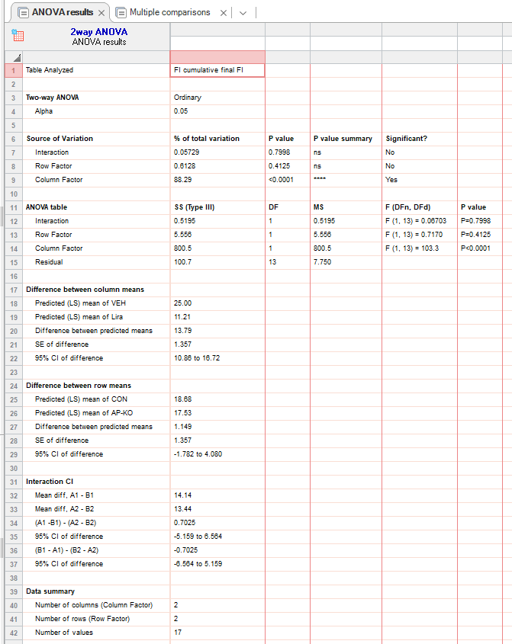
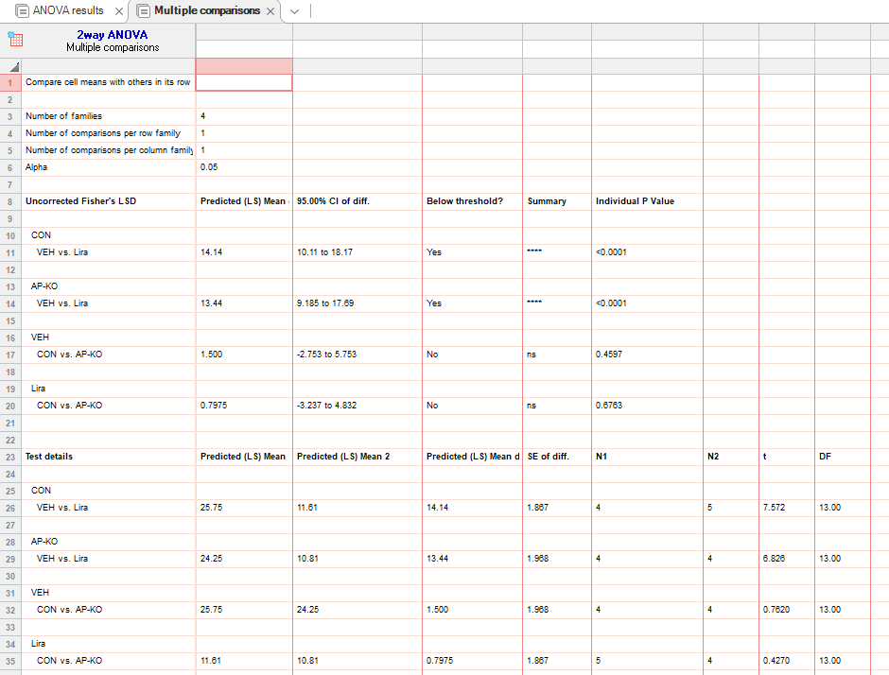
figure 3b
food intake (g) |  | CON:VEH |  |  |  |  | CON:Lira |  |  |  |  |  | AP-KO:VEH |  |  |  | AP-KO:Lira
hfd | 0 | 0 | 0 | 0 | 0 |  | 0 | 0 | 0 | 0 | 0 |  | 0 | 0 | 0 | 0 | 0 | 0 | 0 | 0
 | 4 | 12.6 | 6.4 | 8.2 | 14 |  | 3.15 | 3.5 | 2.7 | 2.8 | 5.3 |  | 10.6 | 6.9 | 9.4 | 6.6 | 2.25 | 3.8 | 2.85 | 2.5
 | 8 | 20 | 16 | 17 | 24 |  | 7.1 | 8.4 | 6.3 | 6.75 | 11.3 |  | 18.5 | 16.2 | 18.1 | 16.2 | 6.15 | 5.3 | 7.45 | 8
 | 12 | 25 | 23 | 23 | 32 |  | 10.45 | 11.55 | 10.05 | 9.3 | 16.7 |  | 23.6 | 23 | 26.2 | 24.2 | 9.1 | 12.3 | 10.85 | 11

 |  |  | VEH |  |  |  |  | LIRA
 |  | CON | 25 | 23 | 23 | 32 |  | 10.45 | 11.55 | 10.05 | 9.3 | 16.7
 |  | AP-KO | 23.6 | 23 | 26.2 | 24.2 |  | 9.1 | 12.3 | 10.85 | 11

3c
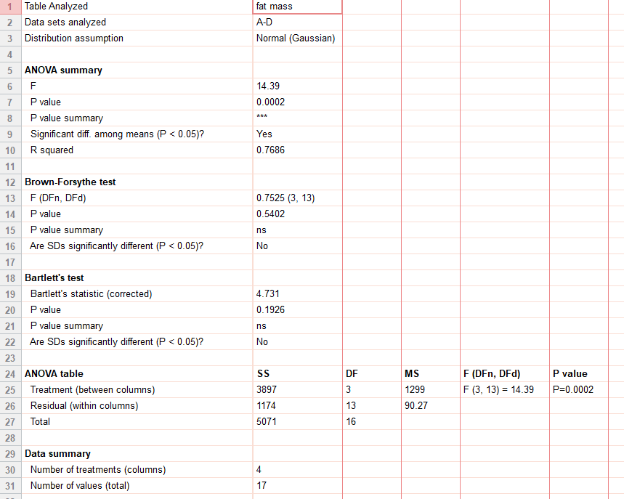
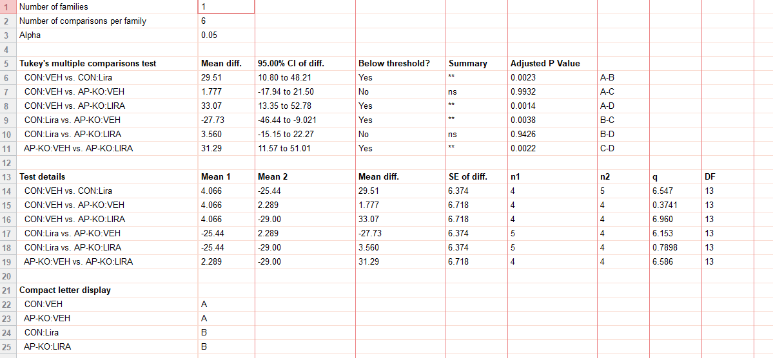
figure 3c
delta fat mass (%) | CON:VEH | CON:Lira | AP-KO:VEH | AP-KO:Lira
hfd | -1.11111 | -21.7119 | -2.30332 | -21.0303
 | 4.80979 | -45.3355 | -3.24672 | -29.5062
 | 6.925208 | -24.9476 | 6.904384 | -19.7745
 | 5.64 | -11.6036 | 7.8 | -45.686
 |  | -23.6

3d
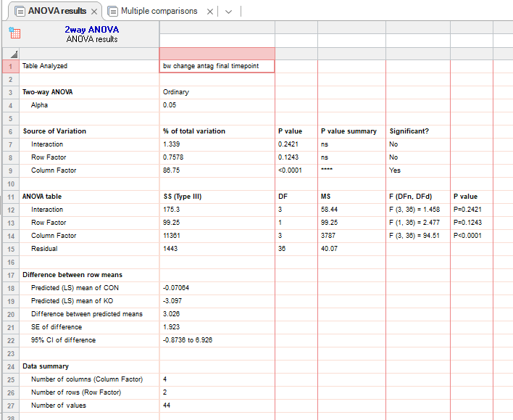
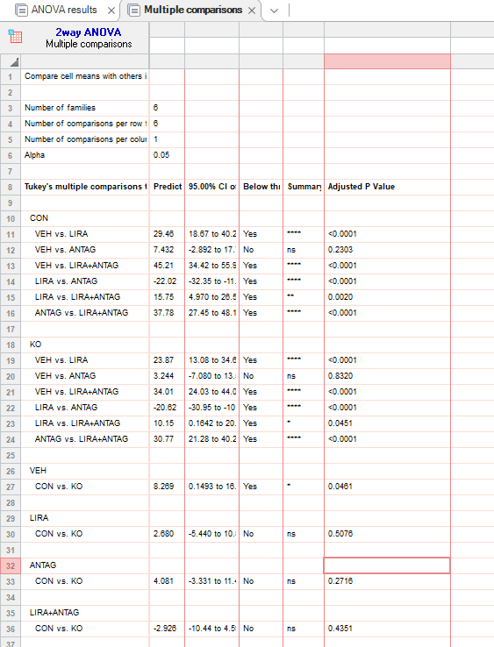
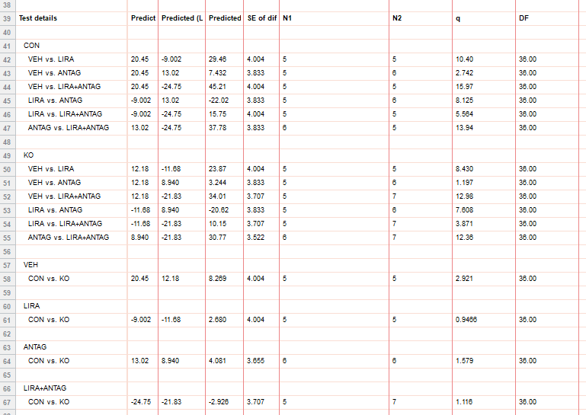
figure 3d
bw change (%) |  | CON:VEH |  |  |  |  |  | AP-KO:VEH |  |  |  |  |  | CON: Antag |  |  |  |  |  |  | AP-KO: Antag |  |  |  |  |  |  | CON: LIRA |  |  |  |  |  | AP-KO: LIRA |  |  |  |  | CON: LIRA + Antag |  |  |  |  | AP KO: Lira + Antag
hfd | 0 | 0 | 0 | 0 | 0 | 0 |  | 0 | 0 | 0 | 0 | 0 |  | 0 | 0 | 0 | 0 | 0 | 0 |  | 0 | 0 | 0 | 0 | 0 | 0 |  | 0 | 0 | 0 | 0 | 0 |  | 0 | 0 | 0 | 0 | 0 | 0 | 0 | 0 | 0 | 0 | 0 | 0 | 0 | 0 | 0 | 0 | 0
 | 2 | 5.696203 | 9.287926 | 8.77193 | 8.356546 | 14.46541 |  | 6.470588 | 6.927711 | 6.862745 | -0.30211 | 18.2109 |  | 8.223684 | 9.90099 | 5.792683 | 5.289673 | 6.232295 | 5.322129 |  | 6.312292 | 7.121662 | 6.806103 | 5.063291 | 6.148867 | 12.75168 |  | -6.20915 | -3.2491 | -2.04082 | -3.630363 | 0.285714 |  | -0.68966 | -2.67559 | -0.32468 | 0.961538 | -5.03145 | -10.9422 | -8.4058 | -6.51558 | -6.50888 | -6.66667 | -7.92683 | -9.1195 | -11.039 | -7.49186 | -4.22078 | -4.30769 | -0.5168
 | 4 | 8.594937 | 11.14551 | 10.81871 | 12.53482 | 15.40881 |  | 7.941176 | 7.53012 | 6.862745 | 0.60423 | 15.97444 |  | 9.539474 | 12.21122 | 9.45122 | 7.808564 | 7.932011 | 10.08403 |  | 6.644518 | 7.418398 | 7.113945 | 8.860759 | 6.796117 | 12.41611 |  | -10.4575 | -7.22022 | -4.08163 | -2.640264 | 0.571429 |  | -1.37931 | -7.35786 | -1.94805 | 2.24359 | -2.20126 | -9.11854 | -12.4638 | -12.4646 | -13.3136 | -12.4638 | -13.7195 | -16.0377 | -17.8571 | -14.0065 | 2.272727 | 0.307692 | -3.10078
 | 6 | 9.493671 | 12.6935 | 12.8655 | 16.15599 | 14.77987 |  | 8.235294 | 8.13253 | 5.882353 | 3.323263 | 18.21086 |  | 11.51316 | 15.51155 | 14.02439 | 9.319899 | 10.48159 | 4.201681 |  | 6.644518 | 8.6944 | 7.33845 | 6.962025 | 5.825243 | 16.44295 |  | -9.95671 | -5.77617 | -3.7415 | -1.980198 | -2.285714 |  | -3.10345 | -3.67893 | -4.54545 | 0.320513 | -9.1195 | -16.4134 | -12.4638 | -15.864 | -19.2308 | -17.3913 | -21.9512 | -18.5535 | -18.8312 | -20.1954 | -2.27273 | -12.3077 | -9.81912
 | 8 | 11.07595 | 13.0031 | 14.91228 | 20.89136 | 21.06918 |  | 8.823529 | 9.638554 | 5.228758 | 5.135952 | 18.53035 |  | 9.868421 | 15.18152 | 12.80488 | 8.060453 | 3.116147 | 2.240896 |  | 5.647841 | 10.46291 | 7.744516 | 3.797468 | 10.35599 | 7.718121 |  | -11.2554 | -5.41516 | -8.16327 | -0.33003 | -3.142857 |  | -5.86207 | -3.34448 | -12.013 | -0.32051 | -5.03145 | -20.6687 | -15.6522 | -22.3796 | -25.4438 | -23.4783 | -25 | -25.7862 | -23.7013 | -23.127 | -0.32468 | -12 | -14.4703
 | 10 | 12.02532 | 14.86068 | 15.78947 | 25.62674 | 33.96226 |  | 10.23529 | 9.6506 | 7.189542 | 11.48036 | 22.36422 |  | 16.44737 | 17.82178 | 14.32927 | 12.84635 | 13.88102 | 2.80112 |  | 6.312292 | 11.353 | 8.626359 | 8.544304 | 8.737864 | 10.06711 |  | -15.1515 | -8.66426 | -11.5646 | -3.630363 | -6 |  | -13.7931 | -7.69231 | -21.1039 | -5.12821 | -10.6918 | -24.6201 | -16.8116 | -25.2125 | -29.8817 | -27.2464 | -28.3537 | -27.044 | -30.5195 | -28.013 | -6.49351 | -16.6154 | -15.7623

 | day 10 |  | VEH |  |  |  |  |  |  |  | LIRA |  |  |  |  |  |  |  | ANTAG |  |  |  |  |  |  |  | LIRA+Antag
 |  | CON | 12.02532 | 14.86068 | 15.78947 | 25.62674 | 33.96226 |  |  |  | -15.1515 | -8.66426 | -11.5646 | -3.630363 | -6 |  |  |  | 16.44737 | 17.82178 | 14.32927 | 12.84635 | 13.88102 | 2.80112 |  |  | -24.6201 | -16.8116 | -25.2125 | -29.8817 | -27.2464
 |  | KO | 10.23529 | 9.6506 | 7.189542 | 11.48036 | 22.36422 |  |  |  | -13.7931 | -7.69231 | -21.1039 | -5.12821 | -10.6918 |  |  |  | 6.312292 | 11.353 | 8.626359 | 8.544304 | 8.737864 | 10.06711 |  |  | -28.3537 | -27.044 | -30.5195 | -28.013 | -6.49351 | -16.6154 | -15.7623

3e
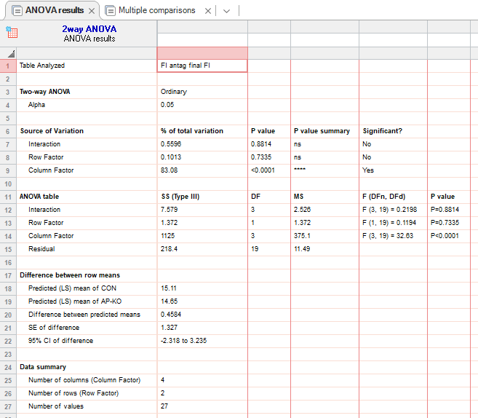
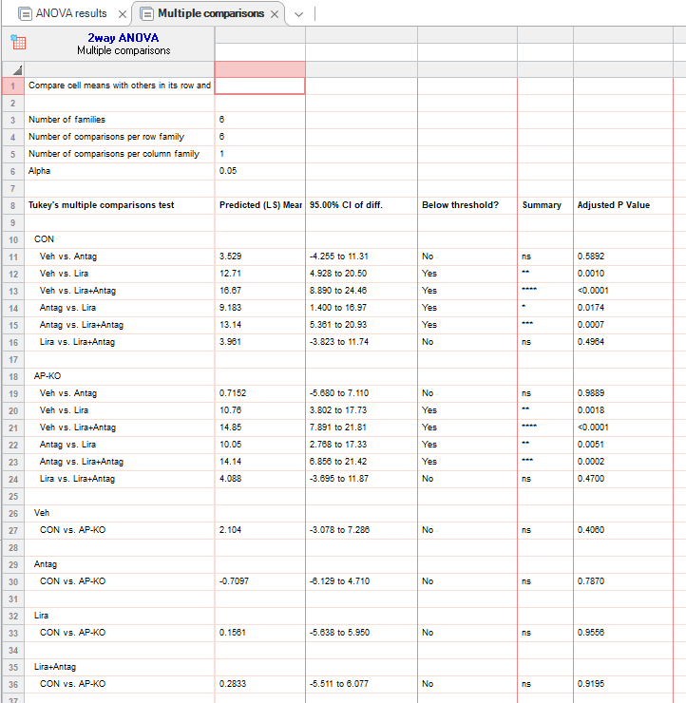
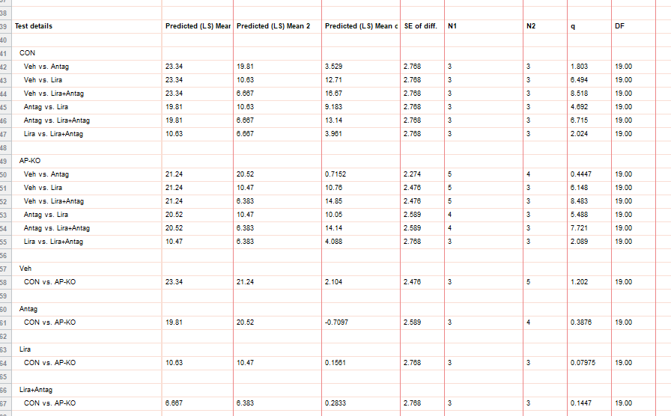
figure 3e
food intake (g) |  | CON:VEH |  |  |  | AP-KO:VEH |  |  |  |  |  | CON: Antag |  |  |  | AP-KO: Antag |  |  |  |  | CON: LIRA |  |  | AP-KO: LIRA |  |  | CON: LIRA + Antag |  |  | AP KO: Lira + Antag
hfd | 0 | 0 | 0 | 0 |  | 0 | 0 | 0 | 0 | 0 |  | 0 | 0 | 0 |  | 0 | 0 | 0 | 0 |  | 0 | 0 | 0 | 0 | 0 | 0 | 0 | 0 | 0 | 0 | 0 | 0
 | 2 | 4.2 | 4.975 | 6.12 |  | 4.9 | 4.366667 | 4.8 | 4.15 | 4.675 |  | 4.9 | 4.933333 | 4.516667 |  | 5.25 | 4.4 | 7.4 | 3.983333 |  | 0.5 | 0.75 | 1.05 | 0.4 | 2.025 | 1.23 | 1 | 1.2 | 2.15 | 1.1 | 0.5 | 1.85
 | 4 | 8.55 | 8.9 | 10.9 |  | 8.9 | 7.833333 | 8 | 8 | 8.35 |  | 9.233333 | 9 | 7.483333 |  | 10.15 | 7.2 | 12.9 | 7.216667 |  | 2.9 | 2.35 | 3.216667 | 1.675 | 3.925 | 2.1 | 2.1 | 1.9 | 2.55 | 2.1 | 0.9 | 3.925
 | 6 | 13.8 | 13.175 | 16.47 |  | 12.45 | 11.1 | 13.1 | 11.4 | 12.075 |  | 13.53333 | 13.43333 | 10.86667 |  | 13.1 | 9.5 | 17.4 | 10.61667 |  | 6.05 | 4.1 | 6.216667 | 3.825 | 7.475 | 3.65 | 2.1 | 2.6 | 4.15 | 2.8 | 0.9 | 6.1
 | 8 | 18.2 | 17.05 | 21.15 |  | 17.85 | 14.36667 | 19.2 | 15.4 | 15.825 |  | 17.2 | 16.76667 | 13.7 |  | 16.65 | 13.1 | 23.8 | 13.51667 |  | 9.85 | 6.85 | 8.016667 | 6.775 | 10.5 | 5.47 | 2.3 | 5.2 | 6.05 | 4 | 2.8 | 8.125
 | 10 | 23.4 | 20.75 | 25.87 |  | 21 | 19.68 | 25.7 | 20.7 | 19.1 |  | 22.06667 | 20.9 | 16.46667 |  | 19.9 | 17 | 29 | 16.18333 |  | 12 | 10.15 | 9.733333 | 10.2 | 13.325 | 7.89 | 3.5 | 8.1 | 8.4 | 6.2 | 3 | 9.95

 |  |  | VEH |  |  |  |  |  | Antag |  |  |  |  | LIRA |  |  |  |  | LIRA+Antag
 | day 10 | CON | 23.4 | 20.75 | 25.87 |  |  |  | 22.06667 | 20.9 | 16.46667 |  |  | 12 | 10.15 | 9.733333 |  |  | 3.5 | 8.1 | 8.4
 |  | AP-KO | 21 | 19.68 | 25.7 | 20.7 | 19.1 |  | 19.9 | 17 | 29 | 16.18333 |  | 10.2 | 13.325 | 7.89 |  |  | 6.2 | 3 | 9.95

3h
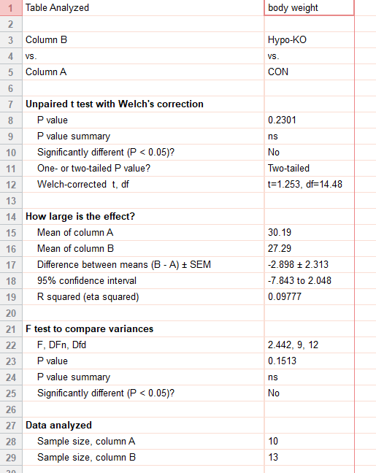
figure 3h | CON | HYPO-KO
body weight (g) | 37.9 | 32.1
std chow | 32.5 | 29
 | 28.9 | 33.1
 | 25.2 | 23.4
 | 23.7 | 23.4
 | 36.5 | 23.9
 | 40.2 | 30.1
 | 30.1 | 30.1
 | 24.4 | 32.9
 | 22.5 | 23.9
 |  | 26.6
 |  | 24.7
 |  | 21.6

3i
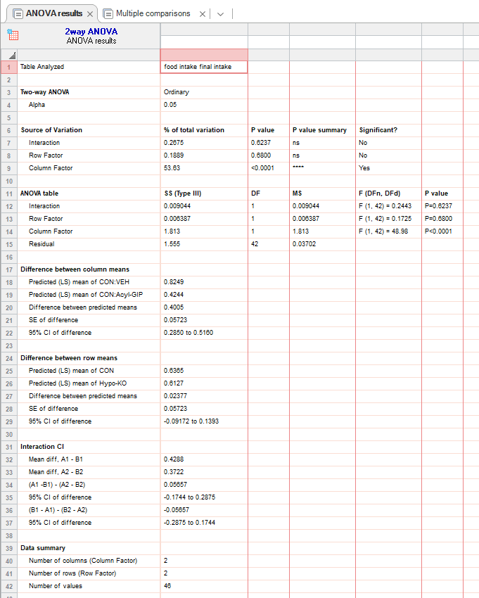
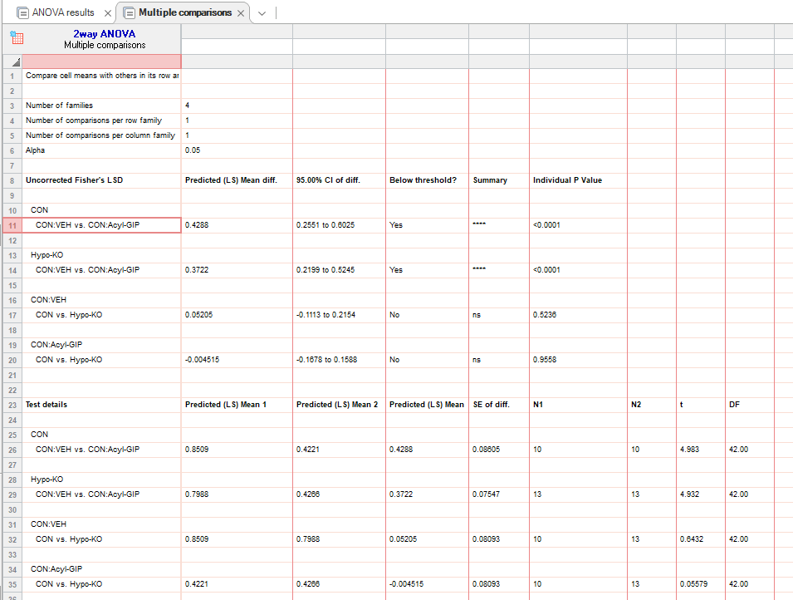
figure 3i
food intake (g) |  | CON:VEH |  |  |  |  |  |  |  |  |  |  | CON:Acyl-GIP |  |  |  |  |  |  |  |  |  |  | Hypo-KO:VEH |  |  |  |  |  |  |  |  |  |  |  |  | Hypo-KO:Acyl-GIP
std chow | 0 | 0 | 0 | 0 | 0 | 0 | 0 | 0 | 0 | 0 | 0 |  | 0 | 0 | 0 | 0 | 0 | 0 | 0 | 0 | 0 | 0 |  | 0 | 0 | 0 | 0 | 0 | 0 | 0 | 0 | 0 | 0 | 0 | 0 | 0 | 0 | 0 | 0 | 0 | 0 | 0 | 0 | 0 | 0 | 0 | 0 | 0 | 0
 | 1 | 0.302 | 0.196 | 0.096 | 0.17 | 0.181 | 0.243 | 0.253 | 0.053 | 0.081 | 0.246 |  | 0.154 | 0.049 | 0 | 0.045 | 0.047 | 0.145 | 0.031 | 0.081 | 0.146 | 0.014 |  | 0.458 | 0.236 | 0.413 | 0.309 | 0.127 | 0.14 | 0.184 | 0.201 | 0.123 | 0.132 | 0.185 | 0.121 | 0.244 | 0.191 | 0.131 | 0.119 | 0.051 | 0.003 | 0.071 | 0 | 0.091 | 0.216 | 0.169 | 0.167 | 0.104 | 0.149
 | 2 | 0.604 | 0.42 | 0.315 | 0.358 | 0.417 | 0.706 | 0.418 | 0.215 | 0.267 | 0.465 |  | 0.263 | 0.132 | 0.149 | 0.128 | 0.133 | 0.233 | 0.085 | 0.141 | 0.255 | 0.021 |  | 0.789 | 0.401 | 0.645 | 0.501 | 0.351 | 0.283 | 0.301 | 0.372 | 0.293 | 0.39 | 0.267 | 0.243 | 0.527 | 0.328 | 0.254 | 0.259 | 0.154 | 0 | 0.151 | 0.113 | 0.094 | 0.367 | 0.24 | 0.355 | 0.148 | 0.25
 | 4 | 1.055 | 0.94 | 0.704 | 0.839 | 0.964 | 1.197 | 0.784 | 0.562 | 0.478 | 0.986 |  | 0.414 | 0.287 | 0.437 | 0.563 | 0.435 | 0.661 | 0.334 | 0.301 | 0.597 | 0.192 |  | 1.269 | 0.869 | 0.978 | 0.961 | 0.659 | 0.484 | 0.775 | 0.817 | 0.77 | 0.694 | 0.727 | 0.486 | 0.896 | 0.641 | 0.481 | 0.549 | 0.378 | 0.191 | 0.342 | 0.295 | 0.129 | 0.647 | 0.436 | 0.634 | 0.255 | 0.568

 |  |  | VEH |  |  |  |  |  |  |  |  |  |  |  |  |  |  | GIP
 | 4hr | CON | 1.055 | 0.94 | 0.704 | 0.839 | 0.964 | 1.197 | 0.784 | 0.562 | 0.478 | 0.986 |  |  |  |  |  | 0.414 | 0.287 | 0.437 | 0.563 | 0.435 | 0.661 | 0.334 | 0.301 | 0.597 | 0.192
 |  | Hypo-KO | 1.269 | 0.869 | 0.978 | 0.961 | 0.659 | 0.484 | 0.775 | 0.817 | 0.77 | 0.694 | 0.727 | 0.486 | 0.896 |  |  | 0.641 | 0.481 | 0.549 | 0.378 | 0.191 | 0.342 | 0.295 | 0.129 | 0.647 | 0.436 | 0.634 | 0.255 | 0.568

3j
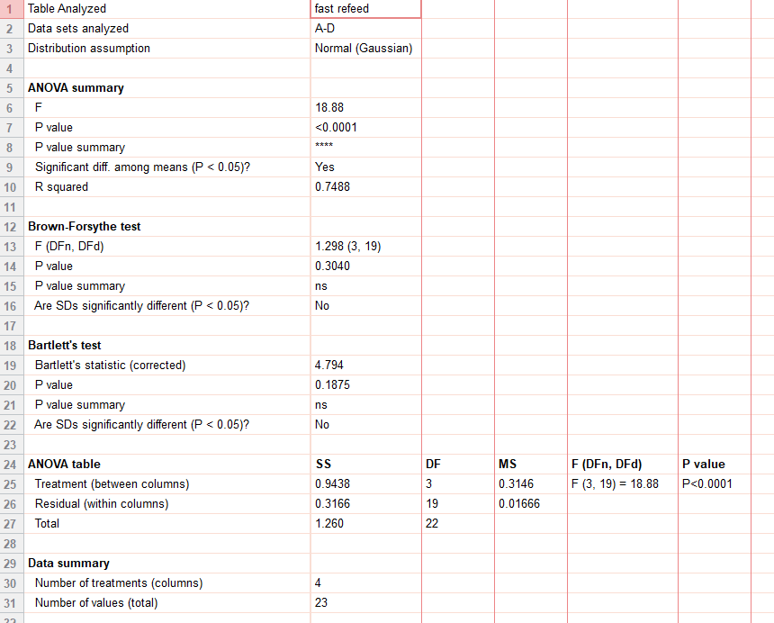
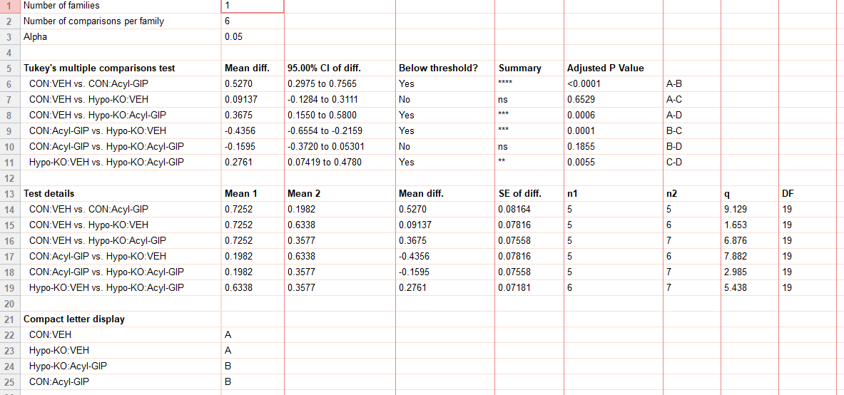
figure 3j
fast refeed food intake (g) | CON:VEH | CON:Acyl-GIP | Hypo-KO:VEH | Hypo-KO:Acyl-GIP
std chow | 0.658 | 0.361 | 0.568 | 0.272
 | 0.927 | 0.034 | 0.841 | 0.399
 | 0.461 | 0.222 | 0.539 | 0.371
 | 0.94 | 0.21 | 0.596 | 0.48
 | 0.64 | 0.164 | 0.609 | 0.271
 |  |  | 0.65 | 0.391
 |  |  |  | 0.32

3n
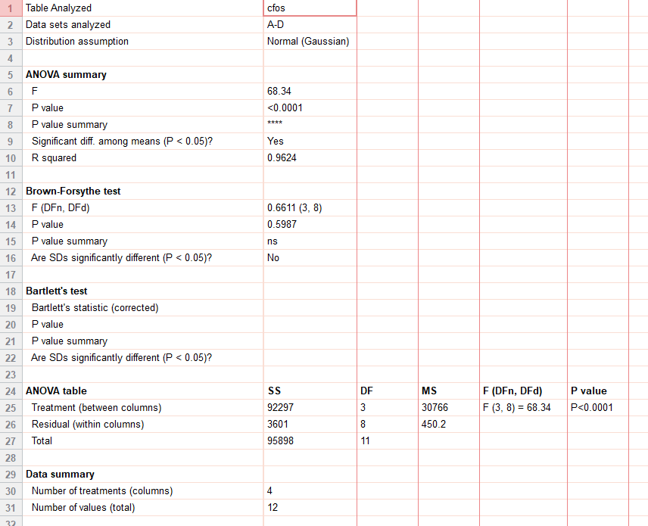
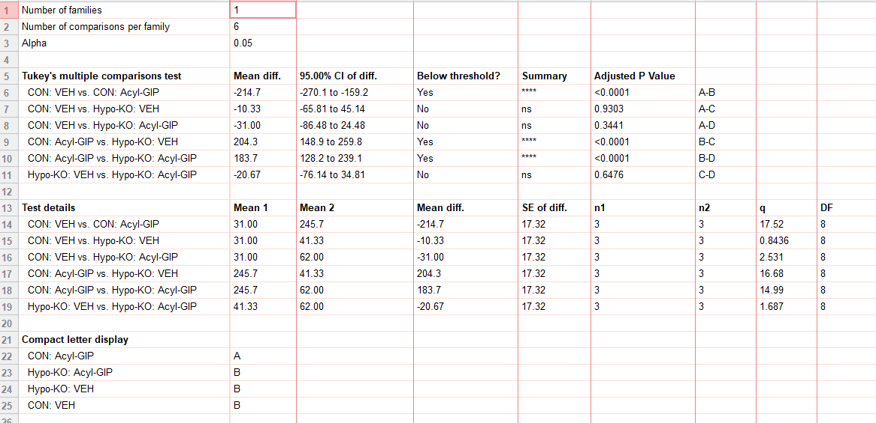
figure 3n |  |  | CON:VEH |  |  | CON:Acyl-GIP |  |  | Hypo-KO:VEH |  |  | Hypo-KO:Acyl-GIP
 | cfos | 34 | 26 | 33 | 212 | 256 | 269 | 56 | 47 | 21 | 59 | 40 | 87

3p
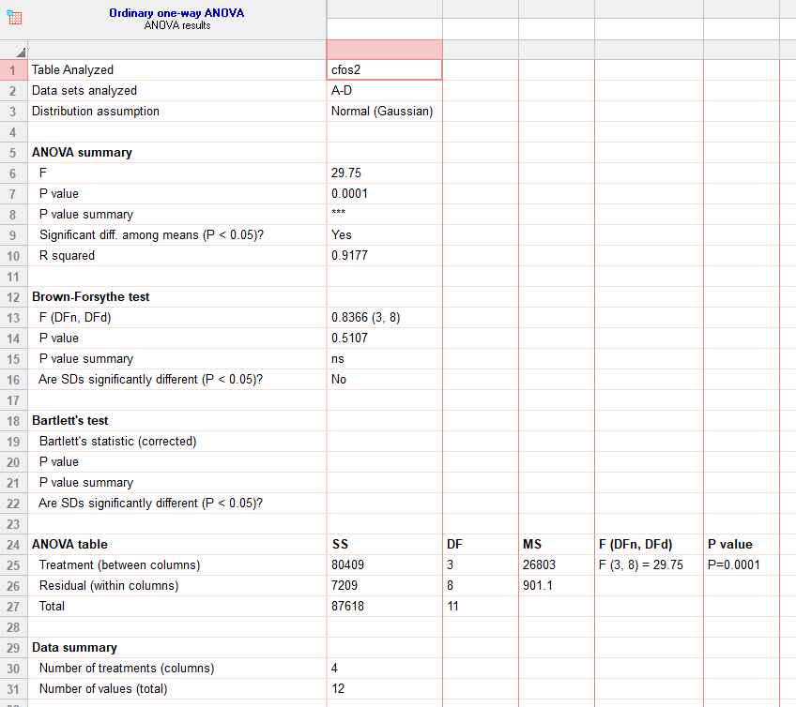
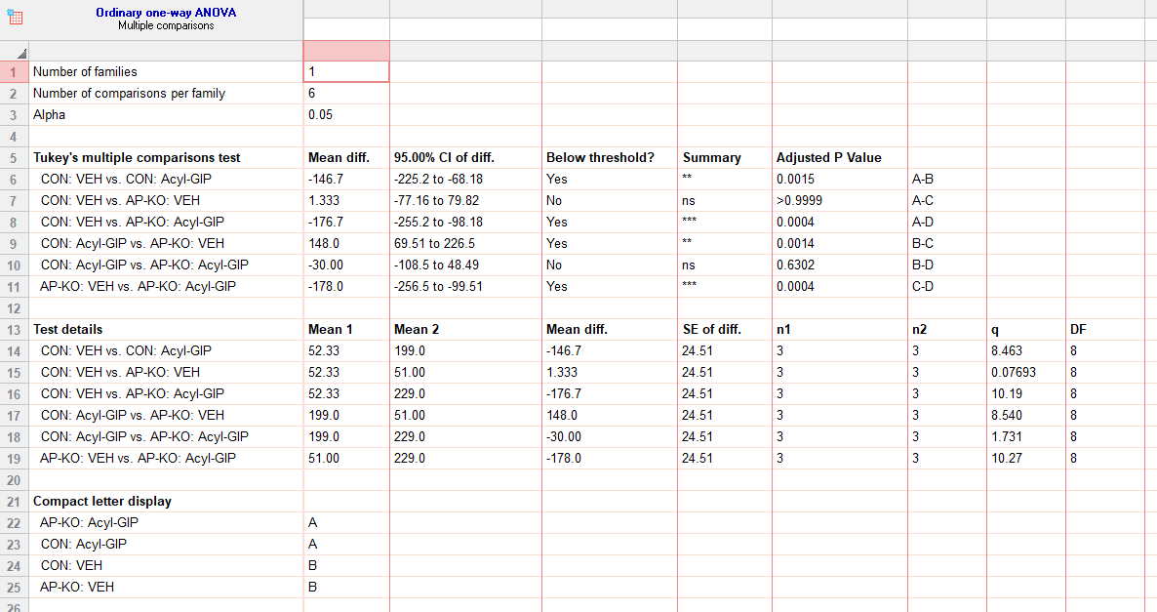
figure 3p |  |  | CON:VEH |  |  | CON:Acyl-GIP |  |  | AP-KO: VEH |  |  | AP-KO: Acyl-GIP
 | cfos | 35 | 44 | 78 | 212 | 184 | 201 | 49 | 66 | 38 | 213 | 287 | 187

3q
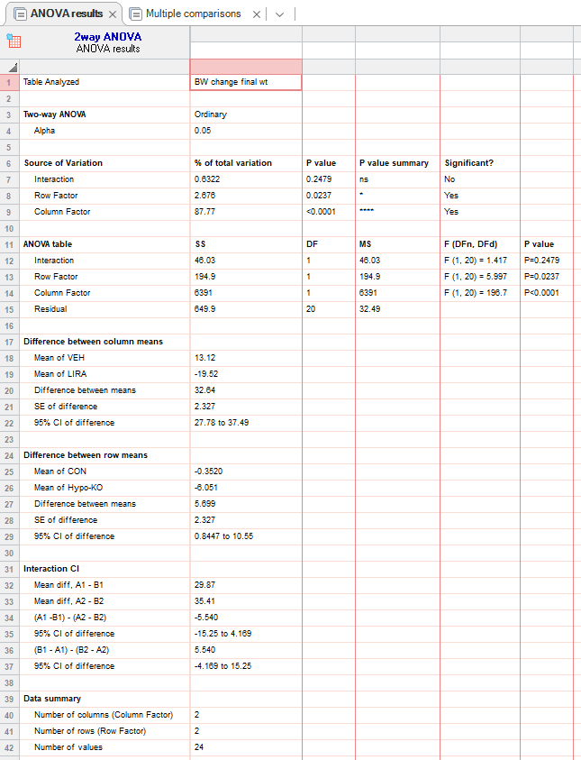
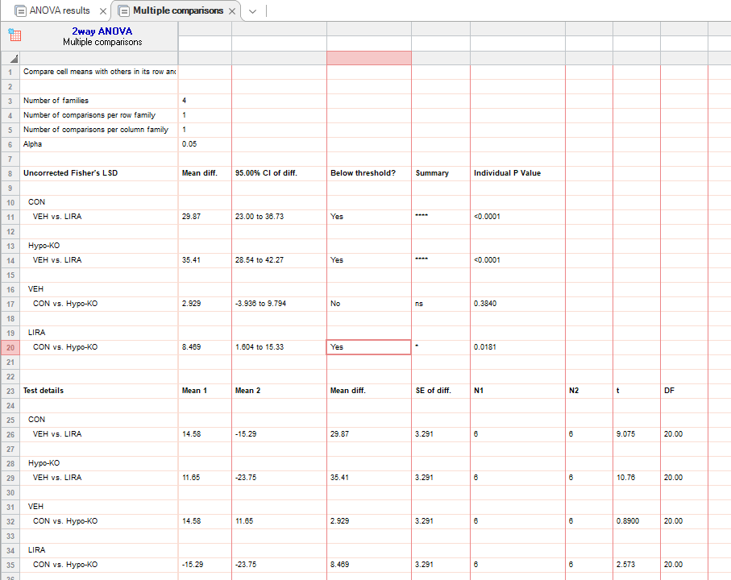
figure 3q |  |  | CON:VEH |  |  |  |  |  |  | CON:LIRA |  |  |  |  |  |  | Hypo-KO:VEH |  |  |  |  |  | Hypo-KO:LIRA
 | bw change (%) | 0 | 0 | 0 | 0 | 0 | 0 | 0 |  | 0 | 0 | 0 | 0 | 0 | 0 |  | 0 | 0 | 0 | 0 | 0 | 0 | 0 | 0 | 0 | 0 | 0 | 0
 | hfd | 2 | 6.842105 | 3.25 | 4.432133 | 9.459459 | 6.52921 | 2.904564 |  | -4.7619 | -6.49351 | -6.60661 | 0.358423 | 0 | -1.24481 |  | 2.749141 | 4.024768 | 5.841924 | 4.716981 | 7.326007 | 1.731602 | -6.0274 | -4.29799 | -4.45682 | -6.97051 | -13.4868 | -11.9454
 |  | 4 | 6.578947 | 4.75 | 6.094183 | 12.16216 | 4.810997 | 4.979253 |  | -7.40741 | -8.02292 | -9.30931 | -0.71685 | -2.27273 | -3.3195 |  | 4.467354 | 7.120743 | 10.65292 | 8.176101 | 15.75092 | 8.225108 | -9.31507 | -7.73639 | -9.47075 | -10.4558 | -18.4211 | -16.3823
 |  | 6 | 7.894737 | 5.75 | 6.925208 | 14.41441 | 6.52921 | 7.46888 |  | -9.78836 | -8.23377 | -9.30931 | -2.50896 | -4.16667 | -4.97925 |  | 4.467354 | 8.049536 | 12.37113 | 11.94969 | 15.75092 | 12.55411 | -13.1507 | -8.88252 | -11.4206 | -14.4772 | -23.3553 | -22.1843
 |  | 8 | 9.736842 | 9 | 9.972299 | 10.36036 | 8.934708 | 10.78838 |  | -8.99471 | -10.1299 | -11.7117 | -12.9032 | -8.33333 | -7.46888 |  | 4.123711 | 10.21672 | 14.43299 | 10.37736 | 17.21612 | 13.41991 | -13.4247 | -10.6494 | -13.0919 | -18.7668 | -27.3026 | -26.2799
 |  | 10 | 11.31579 | 9.25 | 11.91136 | 16.21622 | 12.71478 | 15.76763 |  | -12.4339 | -12.3636 | -11.1111 | -16.4875 | -14.0152 | -4.979253 |  | 4.467354 | 13.93189 | 16.49485 | 12.57862 | 15.01832 | 12.55411 | -15.0685 | -15.4728 | -15.8774 | -21.7158 | -30.9211 | -29.6928
 |  | 12 | 11.57895 | 9 | 12.74238 | 18.01802 | 13.7457 | 22.40664 |  | -12.9129 | -15.3425 | -11.1111 | -21.8638 | -19.697 | -10.78838 |  | 4.810997 | 14.86068 | 18.90034 | 12.26415 | 11.72161 | 7.359307 | -16.9054 | -17.5487 | -17.9221 | -23.8606 | -34.2105 | -32.0819

 |  |  |  | VEH |  |  |  |  |  |  | LIRA
 |  | day 12 | CON | 11.57895 | 9 | 12.74238 | 18.01802 | 13.7457 | 22.40664 |  | -12.9129 | -15.3425 | -11.1111 | -21.8638 | -19.697 | -10.78838
 |  |  | Hypo-KO | 4.810997 | 14.86068 | 18.90034 | 12.26415 | 11.72161 | 7.359307 |  | -16.9054 | -17.5487 | -17.9221 | -23.8606 | -34.2105 | -32.0819

3r
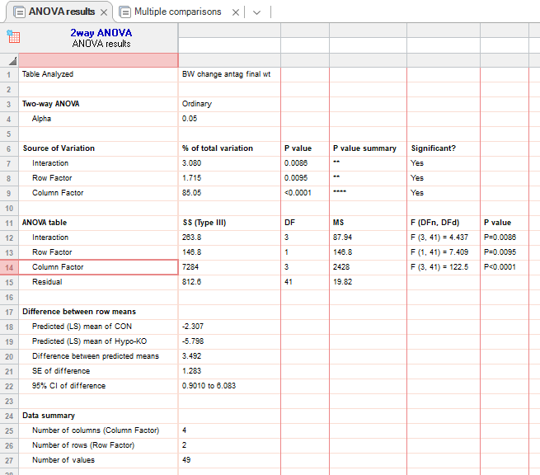
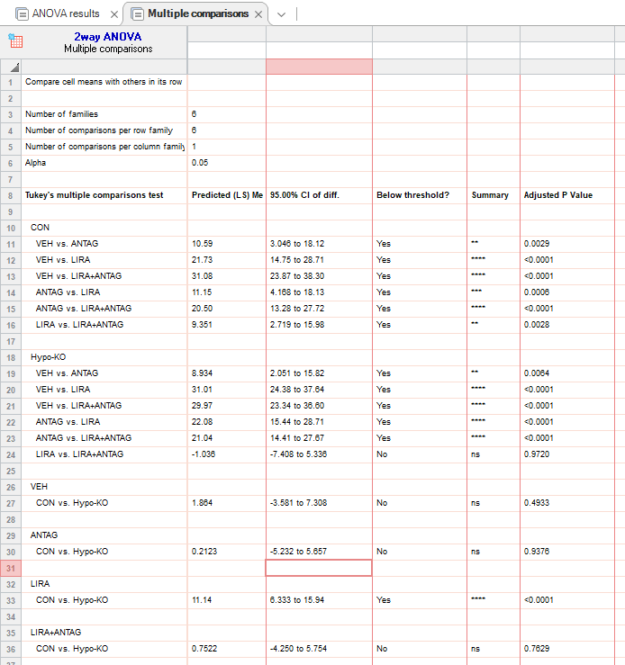
figure 3r |  |  | CON:VEH |  |  |  |  |  | HYPO KO:VEH |  |  |  |  |  |  | CON: Anta |  |  |  |  |  | HYPO KO: Anta |  |  |  |  |  |  | CON: LIRA |  |  |  |  |  |  | HYPO KO: LIRA |  |  |  |  |  |  | CON: LIRA + Anta |  |  |  |  |  | HYPO KO: Lira + Anta
 | bw change (%) | 0 | 0 | 0 | 0 | 0 | 0 |  | 0 | 0 | 0 | 0 | 0 | 0 |  | 0 | 0 | 0 | 0 | 0 |  | 0 | 0 | 0 | 0 | 0 | 0 |  | 0 | 0 | 0 | 0 | 0 | 0 | 0 | 0 | 0 | 0 | 0 | 0 | 0 | 0 | 0 | 0 | 0 | 0 | 0 | 0 | 0 | 0 | 0 | 0 | 0 | 0 | 0
 | hfd | 2 | 3.488372 | 4.841413 | 7.860262 | 8.333333 | 8.710801 |  | -2.17984 | 0 | 4.205278 | 9.259259 | 9.004739 | 11.40351 |  | 0.208768 | -5.50661 | -3.25155 | 4.225352 | 9.2 |  | 0.19802 | 0.62 | -1.21293 | -4.92424 | -6.04982 | 5.102041 |  | -2.62009 | -2.10222 | -6.30435 | -3.86473 | -2.51799 | -0.70423 | -1.87266 | -2.6699 | -5.8621 | -11.3478 | -5.43818 | -4.20354 | -3.22581 | -7.86415 | -4.31818 | -4.20168 | -2.77186 | -6.35452 | -6.738 | -4.487179 | -2.746 | -7.0922 | -3.92157 | -3.2967 | -4.22078 | -9.022556 | 0
 |  | 4 | 8.372093 | 5.80771 | 10.91703 | 9.876543 | 9.407666 |  | 2.452316 | 3.047091 | 7.413672 | 11.41975 | 9.004739 | 10.08772 |  | 0.626305 | -3.0837 | -2.3883 | 5.164319 | 8.6 |  | -1.78218 | 0.98 | -1.83656 | 3.409091 | 1.067616 | 10.20408 |  | -1.52838 | -3.33937 | -5 | -1.44928 | -9.7842 | -2.8873 | -5.24345 | -5.82524 | -14.3678 | -9 | -9.2445 | -7.9646 | 8.36 | -11.9636 | -7.72727 | -6.30252 | -4.26439 | -6.02007 | -6.40642 | -12.17949 | -2.746 | -7.80142 | -5.14706 | -2.47253 | -3.8961 | -11.2782 | -12.27273
 |  | 6 | 9.302325581 | 6.856648 | 11.79039 | 9.259259 | 12.54355 |  | 5.994550409 | 6.371191136 | 8.296007 | 4.62963 | 11.84834 | 12.2807 |  | 0.835073069 | -1.54185022 | -0.70913 | 6.57277 | 8.1 |  | -0.198019802 | 0.44 | -0.39287 | 6.439394 | -2.84698 | 10.20408 |  | -3.493449782 | -4.01282 | -6.086956522 | 2.415459 | -14.7482 | -8.80282 | -4.86891 | -15.82524 | -16.8966 | -10.9565 | -13.9832 | -9.73451 | 12.54 | -15.5784 | -15 | -12.042016807 | -7.611940299 | -8.3612 | -13.47594 | -15.0641 | -8.69565 | -16.5485 | -7.35294 | -6.04396 | -7.46753 | -18.42105 | -18.33333
 |  | 8 | 10.93023 | 9.569714 | 9.606987 | 12.03704 | 11.84669 |  | 6.26703 | 8.587258 | 9.59114 | 4.320988 | 15.16588 | 17.54386 |  | 0.626305 | -0.22026 | -0.22862 | 2.347418 | 4.1 |  | 0.792079 | 0.46 | 0.053393 | 9.469697 | -5.33808 | 7.482993 |  | -6.36681 | -4.69588 | -6.95652 | -0.96618 | -10.4317 | -5.98592 | -2.62172 | -18.00971 | -17.5862 | -12.5217 | -17.0336 | -16.6372 | -12.0968 | -18.2526 | -14.5455 | -15.2017 | -9.62473 | -12.3746 | -16.95187 | -12.17949 | -10.5263 | -21.2766 | -10.049 | -12.3626 | -10.3896 | -15.78947 | -14.0152
 |  | 10 | 10 | 10.82572 | 14.84716 | 13.58025 | 18.4669 |  | 5.99455 | 7.202216 | 11.63136 | 11.41975 | 18.48341 | 15.35088 |  | -0.83507 | -1.54185 | -1.41811 | 9.389671 | 9.2 |  | -0.9901 | 1.35 | -0.50583 | 10.98485 | -3.20285 | 8.843537 |  | -9.11354 | -5.80206 | -10.91304 | -5.932367 | -10.7914 | -9.15493 | -5.61798 | -20.9223 | -19.5172 | -19.6435 | -19.0592 | -17.0796 | -15.3226 | -23.7549 | -17.5 | -17.3529 | -15.1173 | -14.3813 | -22.94118 | -17.94872 | -12.975 | -21.2766 | -14.951 | -15.3846 | -13.3117 | -30.45113 | -19.697

 |  |  |  | VEH |  |  |  |  |  |  |  | ANTAG |  |  |  |  |  |  |  | LIRA |  |  |  |  |  |  |  | LIRA+ANTAG
 |  | day 10 | CON | 10 | 10.82572 | 14.84716 | 13.58025 | 18.4669 |  |  |  | -0.83507 | -1.54185 | -1.41811 | 9.389671 | 9.2 |  |  |  | -9.11354 | -5.80206 | -10.91304 | -5.932367 | -10.7914 | -9.15493 | -5.61798 |  | -17.5 | -17.3529 | -15.1173 | -14.3813 | -22.94118 | -17.94872
 |  |  | Hypo-KO | 5.99455 | 7.202216 | 11.63136 | 11.41975 | 18.48341 | 15.35088 |  |  | -0.9901 | 1.35 | -0.50583 | 10.98485 | -3.20285 | 8.843537 |  |  | -20.9223 | -19.5172 | -19.6435 | -19.0592 | -17.0796 | -15.3226 | -23.7549 |  | -12.975 | -21.2766 | -14.951 | -15.3846 | -13.3117 | -30.45113 | -19.697

